HU-FAR-E01
 |  |  | Versión | Elaborado por | Aprobado por | Fecha Impresión
 |  |  | 1.0 | DIGERD

HISTORIA DE USUARIO
HIS DIS WEB
CÓDIGO | NOMBRE HISTORIA |  |  |  |  | MODULO
HU-FAR-E01 | Pantalla de Registro de Articulos |  |  |  |  | Farmacias
PRIORIDAD |  | PROCESO |  |  | FECHA CREACIÓN
ALTA |  | GESTOR DE DATOS MAESTROS
PROTOTIPO
COMO usuario QUIERO agregar campos de control de stock en la pantalla de Registro de Articulo PARA poder tener un mejor control del stock de cada artículo.
DISEÑO DEL PROTOTIPO
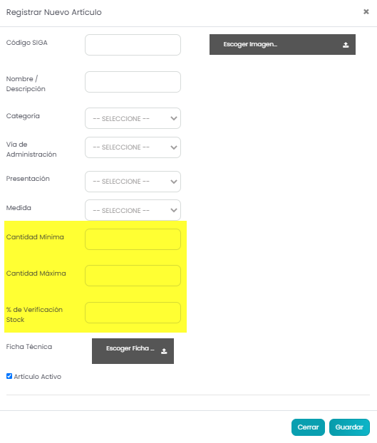

CRITERIOS DE ACEPTACIÓN
WORKFLOW
El usuario al ingresar a la pantalla podrá visualizar los nuevos campos agregados, y que deben ser modificados para los artículos actuales, y completados para los nuevos registros.
ESTRUCTURA DE DATOS

SEGURIDAD

COMPONENTES

CODIFICACIÓN

OTRAS OBSERVACIONES
PRUEBAS DE ACEPTACIÓN
CÓDIGO | CASO DE PRUEBA | DESCRIPCIÓN | PASOS | DATOS DE PRUEBA | RESULTADO ESPERADO
PA-Hux
PB-Hux

HU-FAR-E02
 |  |  | Versión | Elaborado por | Aprobado por | Fecha Impresión
 |  |  | 1.0 | DIGERD

HISTORIA DE USUARIO
HIS DIS WEB
CÓDIGO | NOMBRE HISTORIA |  |  |  |  | MODULO
HU-FAR-E02 | Pantalla de Reporte de Inventario General |  |  |  |  | Farmacias
PRIORIDAD |  | PROCESO |  |  | FECHA CREACIÓN
ALTA |  | GESTOR DE REPORTES
PROTOTIPO
COMO usuario QUIERO agregar nuevos filtros PARA poder visualizar mejor la información de los datos en el reporte.
DISEÑO DEL PROTOTIPO
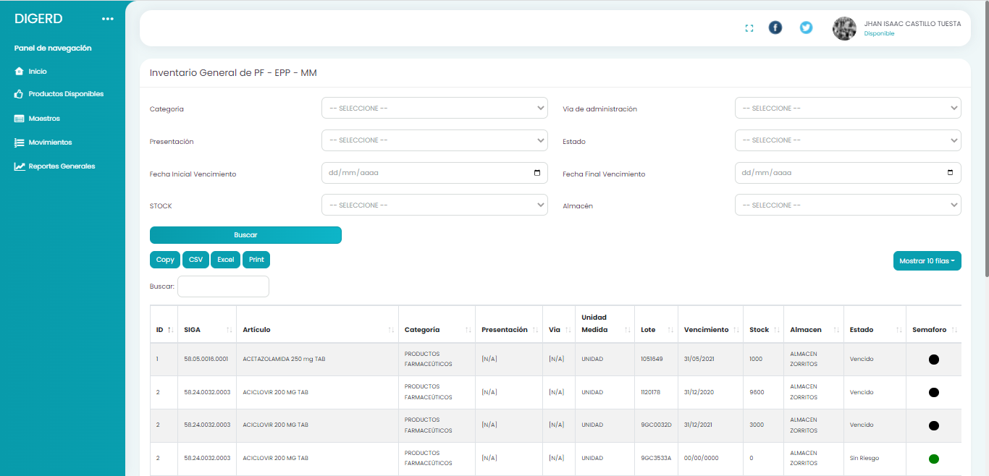

CRITERIOS DE ACEPTACIÓN
WORKFLOW
El usuario ingresa a la pantalla y ubica los nuevos filtros agregados: - Fecha Inicial y Final de Vencimiento - Stock - Almacén
ESTRUCTURA DE DATOS

SEGURIDAD

COMPONENTES

CODIFICACIÓN

OTRAS OBSERVACIONES
PRUEBAS DE ACEPTACIÓN
CÓDIGO | CASO DE PRUEBA | DESCRIPCIÓN | PASOS | DATOS DE PRUEBA | RESULTADO ESPERADO
PA-Hux
PB-Hux

HU-FAR-E03
 |  |  | Versión | Elaborado por | Aprobado por | Fecha Impresión
 |  |  | 1.0 | DIGERD

HISTORIA DE USUARIO
HIS DIS WEB
CÓDIGO | NOMBRE HISTORIA |  |  |  |  | MODULO
HU-FAR-E03 | Pantalla de Guía de Salida |  |  |  |  | Inventarios
PRIORIDAD |  | PROCESO |  |  | FECHA CREACIÓN
ALTA |  | GESTOR DE MOVIMIENTOS
PROTOTIPO
COMO usuario QUIERO agregar un campo PARA poder catalogar correctamente cuando los bienes inventariados son enviados a un lugar distinto de IPRESS.
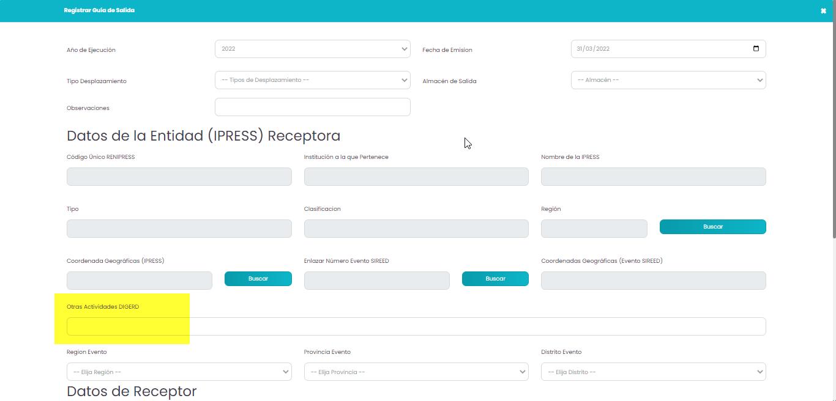
DISEÑO DEL PROTOTIPO
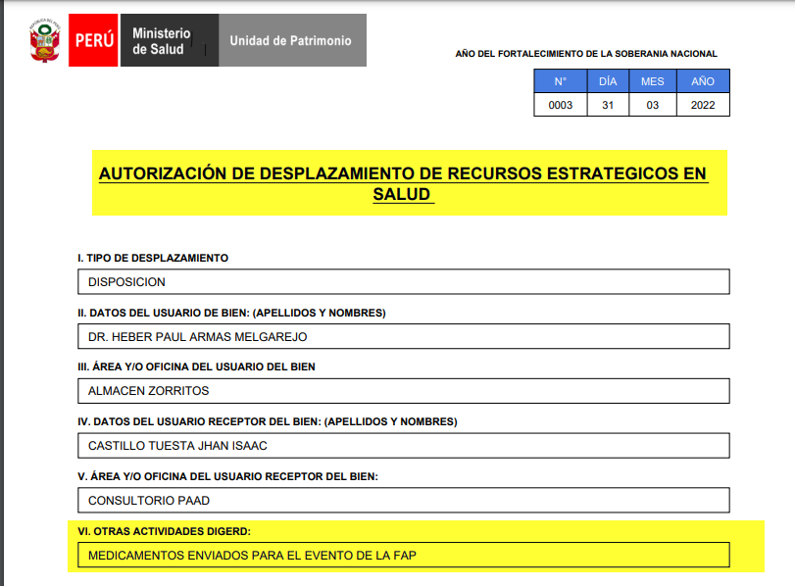

CRITERIOS DE ACEPTACIÓN
WORKFLOW
El usuario ingresa a la pantalla de Guía de Salida, encontrará un nuevo campo llamado "Otras Actividades DIGERD", y podrá llenarlo libremente de acuerdo a su criterio, ya que esta información se verá reflejado en la Guía de Salida que genera el Sistema.
ESTRUCTURA DE DATOS

SEGURIDAD

COMPONENTES

CODIFICACIÓN

OTRAS OBSERVACIONES
PRUEBAS DE ACEPTACIÓN
CÓDIGO | CASO DE PRUEBA | DESCRIPCIÓN | PASOS | DATOS DE PRUEBA | RESULTADO ESPERADO
PA-Hux
PB-Hux

